1
Задача наполнения рюкзака 1

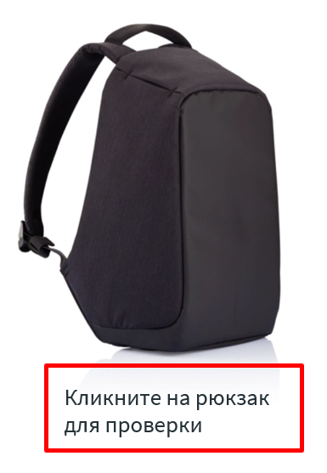
Значение целевой функции | Оптимальность | Решение
100 |  | 1 | 0
 |  | 2 | 0
Результат (баллы) | Выполнимость | 3 | 1
10 | Да | 4 | 0
 |  | 5 | 1
Сетка | Балл | 6 | 0
Решение выполняет ограничение | 3 | 7 | 1
99000 | 7 | 8 | 0
99798 | 10 | 9 | 1
 |  | 10 | 0
Количество предметов | Вместимость | 11 | 1
30 | 100000 | 12 | 0
 |  | 13 | 1
Расчетное значение функции |  | 14 | 0
99798 |  | 15 | 0
 |  | 16 | 0
 |  | 17 | 1
 |  | 18 | 0
 |  | 19 | 1
 |  | 20 | 0
 |  | 21 | 1
 |  | 22 | 0
 |  | 23 | 0
 |  | 24 | 0
 |  | 25 | 0
 |  | 26 | 0
 |  | 27 | 0
 |  | 28 | 0
 |  | 29 | 0
 |  | 30 | 0

